2018_01_data
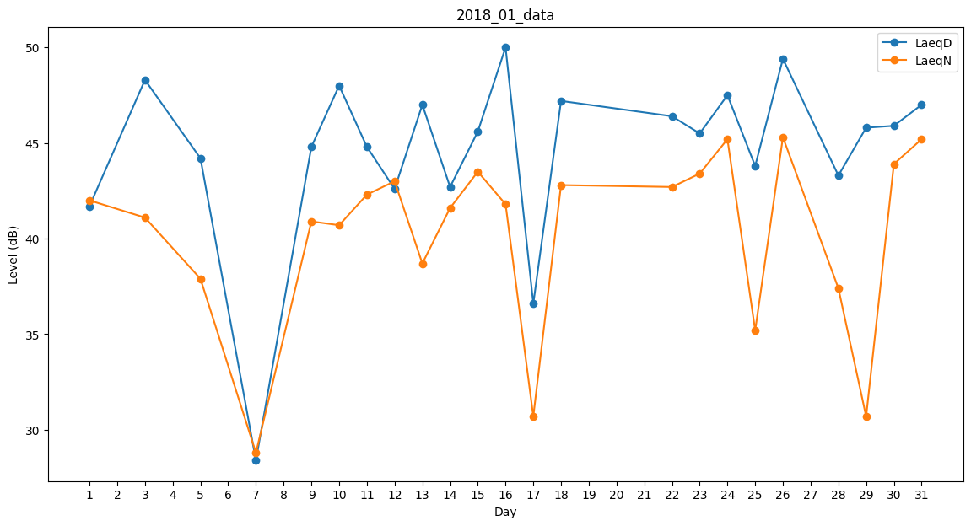
Day | LaeqD | LaeqN
1 | 41.7 | 42
2 | 47 | 0
3 | 48.3 | 41.1
4 | 0 | 42.8
5 | 44.2 | 37.9
6 | 31.4 | 0
7 | 28.4 | 28.8
8 | 0 | 0
9 | 44.8 | 40.9
10 | 48 | 40.7
11 | 44.8 | 42.3
12 | 42.6 | 43
13 | 47 | 38.7
14 | 42.7 | 41.6
15 | 45.6 | 43.5
16 | 50 | 41.8
17 | 36.6 | 30.7
18 | 47.2 | 42.8
19 | 48.5 | 0
20 | 33.2 | 0
21 | 36.3 | 0
22 | 46.4 | 42.7
23 | 45.5 | 43.4
24 | 47.5 | 45.2
25 | 43.8 | 35.2
26 | 49.4 | 45.3
27 | 29.7 | 0
28 | 43.3 | 37.4
29 | 45.8 | 30.7
30 | 45.9 | 43.9
31 | 47 | 45.2

